Instruction
Stap 1 | Selecteer de gewenste taal. Select the desired language. Seleccione el idioma deseado.
 | Nederlands

Stap 2 | Vul op het tabblad 'OrderForm' de gegevens van de in te sturen monsters en de daarop uit te voeren analyses in. Gebruik per monster 1 rij, ook als dit monster voor meerdere afdelingen binnen ons laboratorium is. Door op de plusjes ('+') boven de kolommen te klikken kan een menu worden opengeklapt, hierdoor kunt u meer velden of meerdere analyses in vullen. De informatie komt bij de rapporage in dezelfde velden terecht als dat u op dit formulier in heeft gevuld. Voor enkele kolommen zijn keuzelijsten beschikbaar, deze kolommen kunnen niet vrij worden ingevuld. Naam en adresgegevens hoeven niet in te worden gevuld als gebruik wordt gemaakt van het aanmeldportaal voor monsters op www.agrocontrol.nl. A.u.b. zelf geen rijen of kolommen invoegen! | 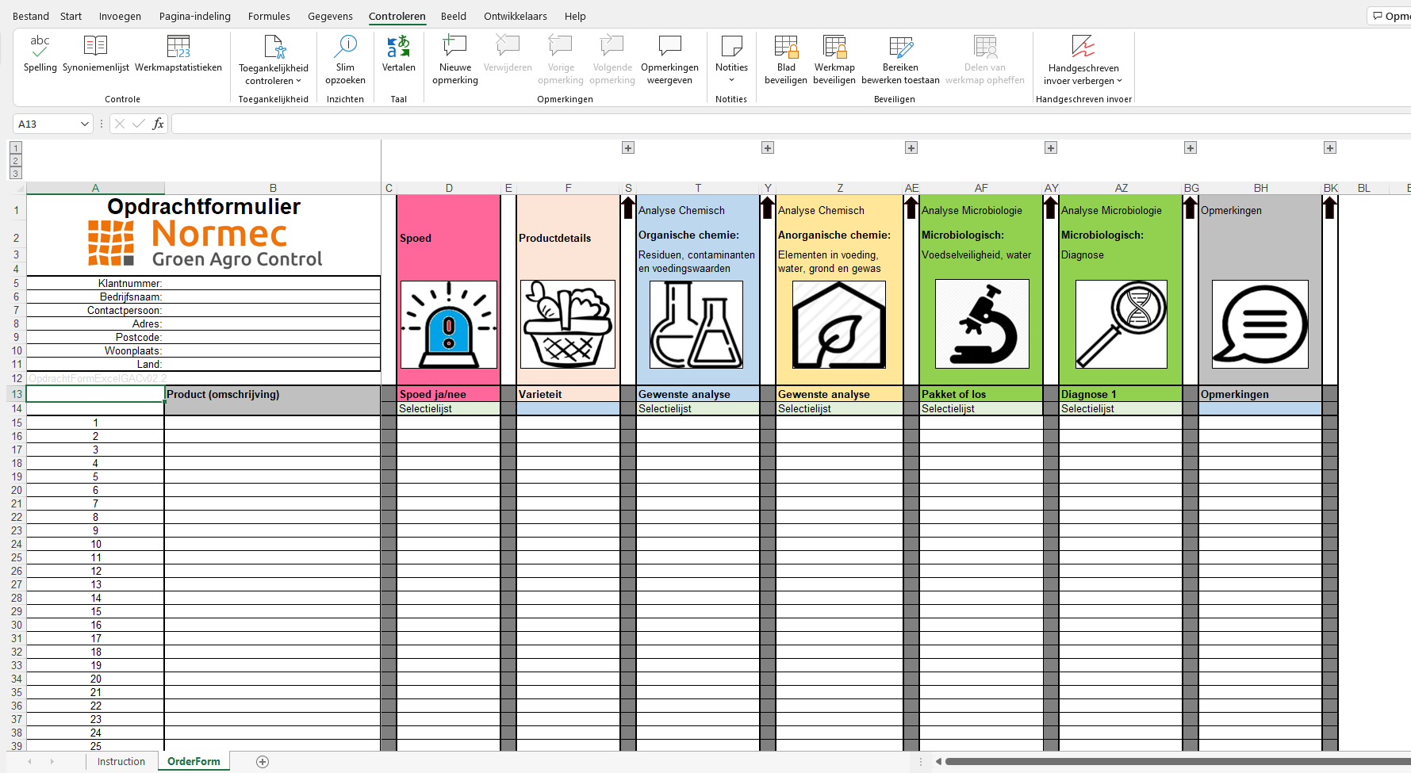 | Vul op het tabblad 'OrderForm' de gegevens van de in te sturen monsters en de daarop uit te voeren analyses in. Gebruik per monster 1 rij, ook als dit monster voor meerdere afdelingen binnen ons laboratorium is. Door op de plusjes ('+') boven de kolommen te klikken kan een menu worden opengeklapt, hierdoor kunt u meer velden of meerdere analyses in vullen. De informatie komt bij de rapporage in dezelfde velden terecht als dat u op dit formulier in heeft gevuld. Voor enkele kolommen zijn keuzelijsten beschikbaar, deze kolommen kunnen niet vrij worden ingevuld. Naam en adresgegevens hoeven niet in te worden gevuld als gebruik wordt gemaakt van het aanmeldportaal voor monsters op www.agrocontrol.nl. A.u.b. zelf geen rijen of kolommen invoegen! | Fill on the 'OrderForm' tab the details of the samples to be sent in and the analyzes to be carried out on them. Use 1 row per sample, even if this sample is for several departments within our laboratory. By clicking on the pluses ('+') above the columns, a menu can be opened, so you can fill in more fields or multiple analyzes. The information will be mentioned in the report in the same fields as you filled in on this form. Selection lists are available for some columns, these columns cannot be filled in freely. Name and address details do not have to be entered if the sample will be registered by our portal at www.agrocontrol.nl. Please do not insert rows or columns yourself! | Rellene en la pestaña 'OrderForm' los detalles de las muestras a enviar y los análisis a realizar en ellas. Utilice una fila por muestra, incluso si esta muestra es para varios departamentos de nuestro laboratorio. Haciendo clic en los signos ('+') encima de las columnas, se puede abrir un menú, para que pueda rellenar más campos o múltiples análisis. La información se mencionará en el informe en los mismos campos que rellenó en este formulario. Hay listados de selección disponibles para algunas columnas, pero tenga en cuenta que estas columnas no pueden rellenarse libremente. No es necesario introducir los datos de nombre y dirección si la muestra será registrada en nuestro portal www.agrocontrol.nl. Por favor, no inserte filas o columnas.

Stap 3 | Ga naar www.agrocontrol.nl, klik op 'ophaalservice' en log in om uw monsters aan te melden. Let op! Heeft u meerdere locaties, selecteer dan de juiste locatie waaronder de monsters worden aangemeld. De locatie die u kiest is de locatie waaronder de monsters in onze database worden geregistreerd en gerapporteerd. |  | Ga naar www.agrocontrol.nl, klik op 'ophaalservice' en log in om uw monsters aan te melden. Let op! Heeft u meerdere locaties, selecteer dan de juiste locatie waaronder de monsters worden aangemeld. De locatie die u kiest is de locatie waaronder de monsters in onze database worden geregistreerd en gerapporteerd. | Visit www.agrocontrol.nl, click on 'pick-up service' and log in to register your samples. Pay attention! If you have multiple locations, select the correct location under which the samples will be registered. The location you choose is where the samples will be registered and reported in our database. | Visite www.agrocontrol.nl, haga clic en 'servicio de recogida' e inicie sesión para registrar sus muestras. ¡Atención! Si tiene varias ubicaciones, seleccione la ubicación correcta en la que se registrarán las muestras. La ubicación que elija es donde las muestras serán registradas y reportadas según nuestra base de datos.

 | Al onze werkzaamheden worden uitgevoerd onder de algemen voorwaarden zoals gedeponeerd bij de KvK Haaglanden, handelsregisternr. 27294457 |  | Al onze werkzaamheden worden uitgevoerd onder de algemen voorwaarden zoals gedeponeerd bij de KvK Haaglanden, handelsregisternr. 27294457 | All our activities are carried out under the general terms and conditions as deposited at the Chamber of Commerce Haaglanden, no. 27294457 | Todas nuestras actividades se llevan a cabo bajo los términos y condiciones generales que se encuentran en la Cámara de Comercio de Haaglanden, no. 27294457.

OrderForm
Opdrachtformulier |  |  |  | Analyse Chemisch |  |  |  |  | Analyse Chemisch | Analyse Microbiologie |  | Analyse Microbiologie | Opmerkingen
 |  | Spoed | Productdetails | Organische chemie: |  |  |  |  | Anorganische chemie: | Microbiologisch: |  | Microbiologisch:
 |  |  |  | Residuen, contaminanten en voedingswaarden |  |  |  |  | Elementen in voeding, water, grond en gewas | Voedselveiligheid, water |  | Diagnose








Klantnummer:
Bedrijfsnaam:
Contactpersoon:
Adres:
Postcode:
Woonplaats:
Land:
OpdrachtFormExcelGACv02.4
 | Product (omschrijving) | Spoed ja/nee | Varieteit | Gewenste analyse | Extra analyse 1 | Extra analye 2 | Extra analyse 3 | Extra analyse 4 | Gewenste analyse | Pakket of los | Analyse 1 | Diagnose 1 | Opmerkingen
 |  | Selectielijst |  | Selectielijst | Selectielijst | Selectielijst | Selectielijst | Selectielijst | Selectielijst | Selectielijst | Selectielijst | Selectielijst
1
2
3
4
5
6
7
8
9
10
11
12
13
14
15
16
17
18
19
20
21
22
23
24
25
26
27
28
29
30
31
32
33
34
35
36
37
38
39
40
41
42
43
44
45
46
47
48
49
50
51
52
53
54
55
56
57
58
59
60
61
62
63
64
65
66
67
68
69
70
71
72
73
74
75
76
77
78
79
80
81
82
83
84
85
86
87
88
89
90
91
92
93
94
95
96
97
98
99
100

